Commits
DateTime | Commits
2024-11-17 | 0
2024-11-24 | 0
2024-12-01 | 0
2024-12-08 | 0
2024-12-15 | 0 |  |  |  | 229
2024-12-22 | 0
총 229회 커밋
2024-12-29 | 0 | 행 레이블 | 합계 : Commits |  | commit
2025-01-05 | 0 | 2024-11-17 | 0 | 2025-07-27 | 10
2025-01-12 | 0 | 2024-11-24 | 0 | 2025-08-03 | 13
2025-01-19 | 0 | 2024-12-01 | 0 | 2025-08-10 | 15
2025-01-26 | 0 | 2024-12-08 | 0 | 2025-08-17 | 0
2025-02-02 | 0 | 2024-12-15 | 0 | 2025-08-24 | 0
2025-02-09 | 0 | 2024-12-22 | 0 | 2025-08-31 | 0
2025-02-16 | 0 | 2024-12-29 | 0 | 2025-09-07 | 12
2025-02-23 | 0 | 2025-01-05 | 0 | 2025-09-14 | 45
2025-03-02 | 0 | 2025-01-12 | 0 | 2025-09-21 | 0
2025-03-09 | 0 | 2025-01-19 | 0 | 2025-09-28 | 0
2025-03-16 | 0 | 2025-01-26 | 0 | 2025-10-05 | 20
2025-03-23 | 0 | 2025-02-02 | 0 | 2025-10-12 | 23
2025-03-30 | 0 | 2025-02-09 | 0 | 2025-10-19 | 45
2025-04-06 | 0 | 2025-02-16 | 0 | 2025-10-26 | 22
2025-04-13 | 0 | 2025-02-23 | 0 | 2025-11-02 | 11
2025-04-20 | 0 | 2025-03-02 | 0 | 2025-11-09 | 13
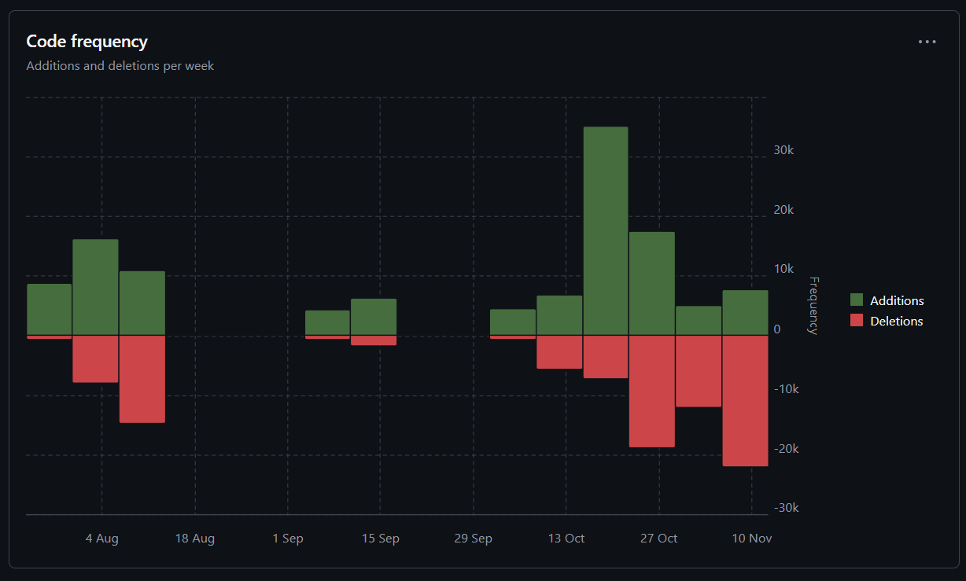
2025-04-27 | 0 | 2025-03-09 | 0
2025-05-04 | 0 | 2025-03-16 | 0
2025-05-11 | 0 | 2025-03-23 | 0
2025-05-18 | 0 | 2025-03-30 | 0
2025-05-25 | 0 | 2025-04-06 | 0
2025-06-01 | 0 | 2025-04-13 | 0
2025-06-08 | 0 | 2025-04-20 | 0
2025-06-15 | 0 | 2025-04-27 | 0
2025-06-22 | 0 | 2025-05-04 | 0
2025-06-29 | 0 | 2025-05-11 | 0
2025-07-06 | 0 | 2025-05-18 | 0
2025-07-13 | 0 | 2025-05-25 | 0
2025-07-20 | 0 | 2025-06-01 | 0
2025-07-27 | 10 | 2025-06-08 | 0
2025-08-03 | 13 | 2025-06-15 | 0
2025-08-10 | 15 | 2025-06-22 | 0
2025-08-17 | 0 | 2025-06-29 | 0
2025-08-24 | 0 | 2025-07-06 | 0
2025-08-31 | 0 | 2025-07-13 | 0
2025-09-07 | 12 | 2025-07-20 | 0
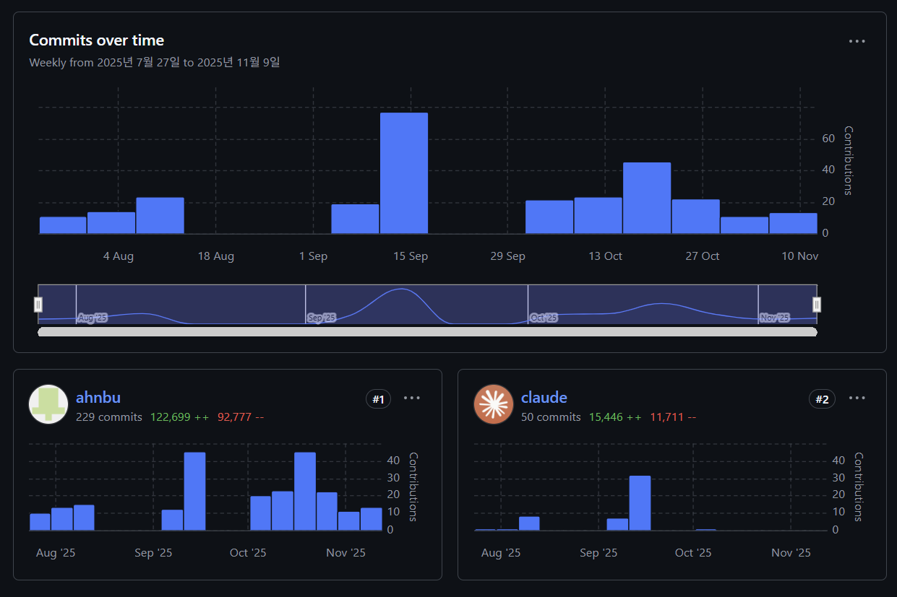
2025-09-14 | 45 | 2025-07-27 | 10
2025-09-21 | 0 | 2025-08-03 | 13
2025-09-28 | 0 | 2025-08-10 | 15
2025-10-05 | 20 | 2025-08-17 | 0
2025-10-12 | 23 | 2025-08-24 | 0
2025-10-19 | 45 | 2025-08-31 | 0
2025-10-26 | 22 | 2025-09-07 | 12
2025-11-02 | 11 | 2025-09-14 | 45
2025-11-09 | 13 | 2025-09-21 | 0
 |  | 2025-09-28 | 0
 |  | 2025-10-05 | 20
 |  | 2025-10-12 | 23
 |  | 2025-10-19 | 45
 |  | 2025-10-26 | 22
 |  | 2025-11-02 | 11
 |  | 2025-11-09 | 13
 |  | 총합계 | 229

